브라우저의 기본 구조
<브라우저의 기본 구조> 브라우저의 주요 구성 요소는 다음과 같다. 사용자 인터페이스 - 주소 표시줄, 이전/다음 버튼, 북마크 메뉴 등. 요청한 페이지를 보여주는 창을 제외한 나머지 모든 부분이다. 브라우저 엔진 - 사용자 인터페이스와 렌더링 엔진 사이의 동작을 제어. 렌더링 엔진 - 요청한 콘텐츠를 표시. 예를 들어 HTML을 요청하면 HTML과 CSS를 파싱하여 화면에 표시함. 통신 - HTTP 요청과 같은 네트워크 호출에 사용됨. 이것은 플랫폼 독립적인 인터페이스이고 각 플랫폼 하부에서 실행됨. UI 백엔드 - 콤보 박스와 창 같은 기본적인 장치를 그림. 플랫폼에서 명시하지 않은 일반적인 인터페이스로서, OS 사용자 인터페이스 체계를 사용.(window꺼) 자바스크립트 해석기 - 자바스크립트 코드를 해석하고 실행. 자료 저장소 - 이 부분은 자료를 저장하는 계층이다. 쿠키를 저장하는 것과 같이 모든 종류의 자원을 하드 디스크에 저장할 필요가 있다. HTML5 명세에는 브라우저가 지원하는 '웹 데이터 베이스'가 정의되어 있다. | 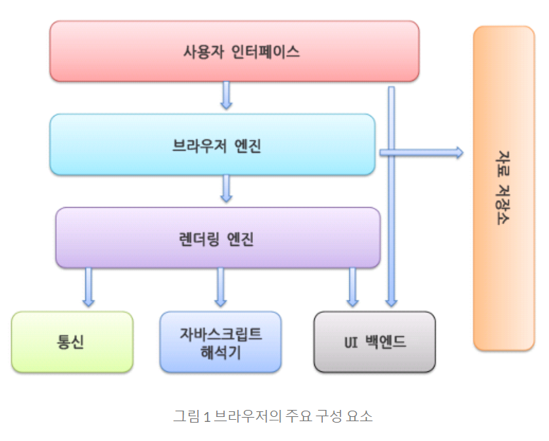
크롬은 대부분의 브라우저와 달리 각 탭마다 별도의 렌더링 엔진 인스턴스를 유지하는 것이 주목할만하다. 각 탭은 독립된 프로세스로 처리된다.

 |  | 화면표시담당

